타사
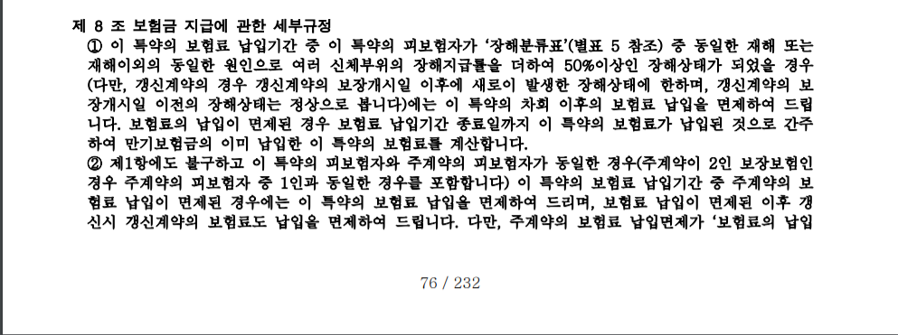
링크 : | https://www.hanwhalife.com/main/disclosure/goods/disclosurenotice/DF_GDDN000_P10000.do?MENU_ID1=DF_GDGL000&MENU_ID2=DF_GDGL000_P20000#resultList
상품 : | 한화생명 The아름다운 여성愛 보험

지급사유 | 1) 수술비 2) 입원비 3) 만기보험금

납입면제 | 최초계약에서 납면사유(50%이상후유장해) 발생시 납입면제

